Instructie
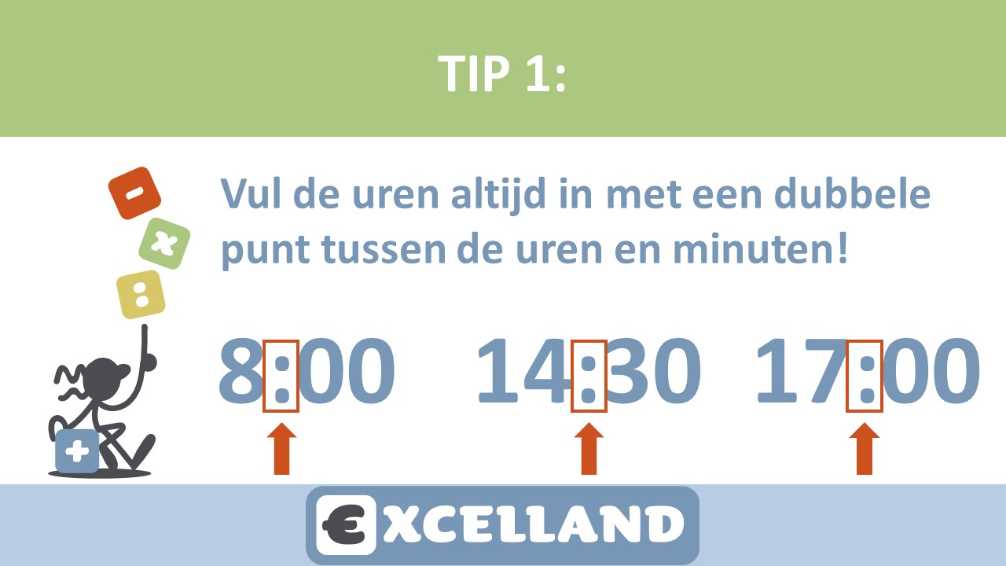


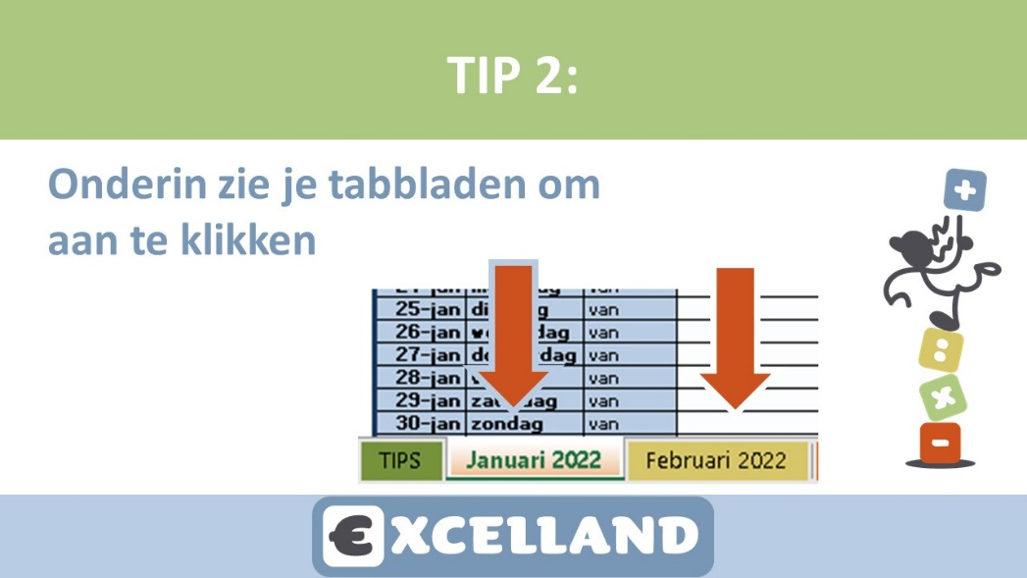

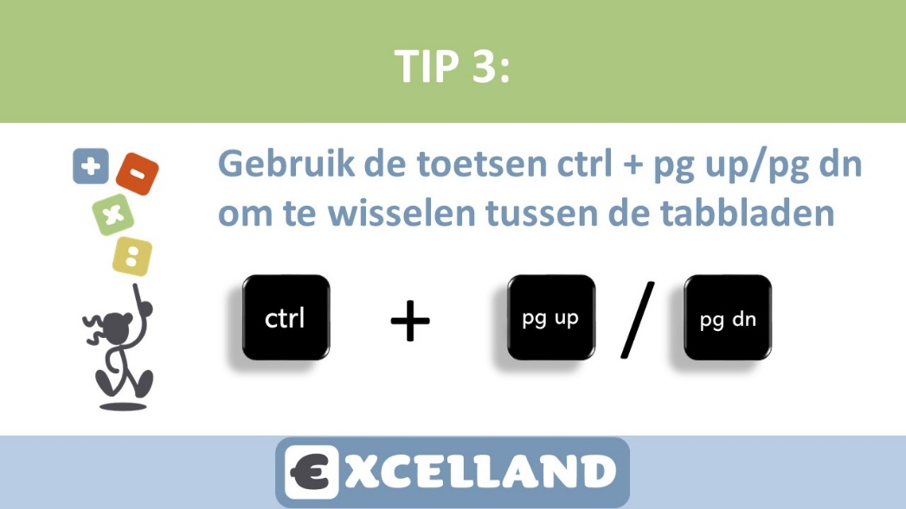





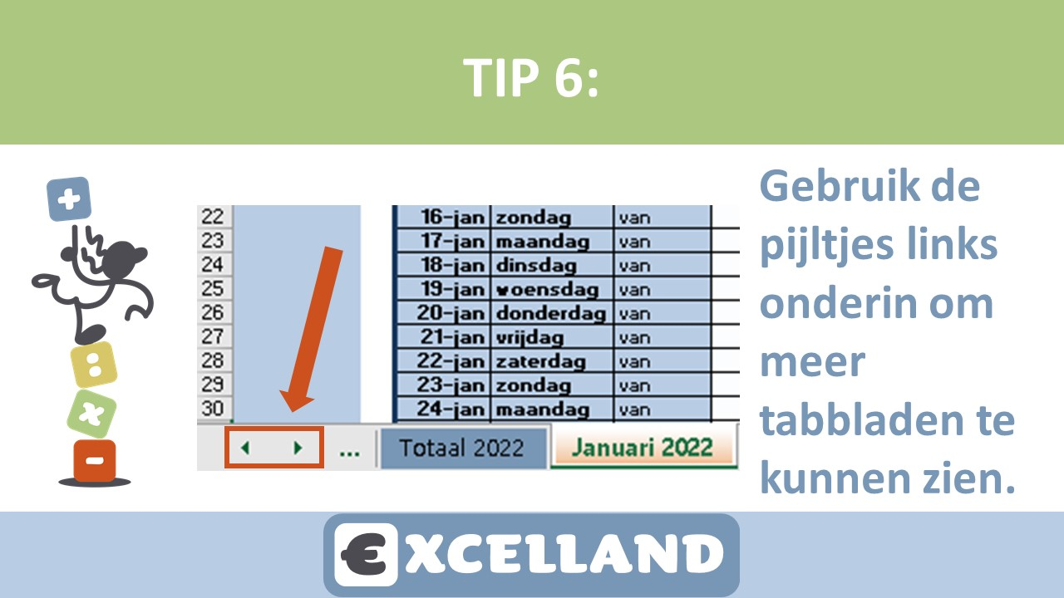



Januari


Urenoverzicht |  |  |  | Naam klant

Maand: |  | Januari |  | Naam invoeren in Tabblad jan
Klantnummer: |  | Invullen in jan |  | Adres Invoeren op Blad Januari
 |  |  |  | PC en Woonplaats invoeren in jan

Dag: | Datum: | START-tijd | EIND-tijd | PAUZE | TOTAAL

Aantal dagen: | 0 |  | Uren Totaal: | 0:00:00

